Fig. 9-7
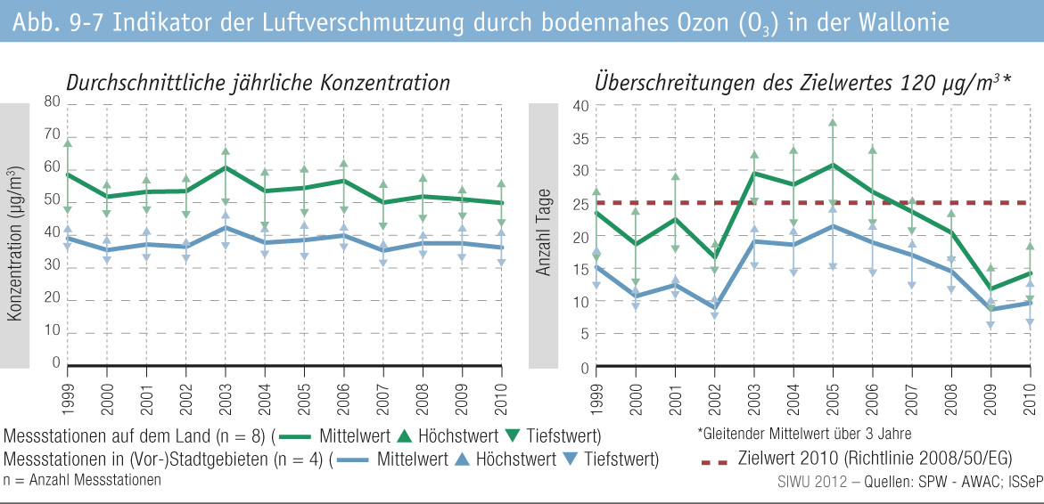
Fig. 9-7 : | Indikator der Luftverschmutzung durch bodennahes Ozon (O3 ) in der Wallonie

